講堂 申込書
◆「イベントのお知らせ」掲載申込書(講堂)◆

例）4月号掲載分
⇒2月20日締切
※「イベント名」「主催者名」は必ずご記入ください。 ・誤字・脱字の無いようご注意ください。 ・スペースや記号などの指定がある場合は詳しくご記入ください。 ・改行希望位置がある場合はご記入ください。 ・文字数が多い場合、文字の大きさが小さくなることがあります。 ・紙面の関係上ご希望に添えない場合もあります。 |  |  |  |  |  |  |  |  | 〆切 月 20日 （掲載月の2か月前）

利用日時 |  |  | 年 |  |  | 開場時間 |  |  | 開演時間 |  |  | 終演時間
 |  | 月 | 日 | （ | ） |  | ： |  |  | ： |  |  | ：
イベント名 (30文字程度） ※必須

内容詳細 (40文字程度)

主催者名 (20文字程度） ※必須

イベントの お問合せ先 | ※一般公開いたします。掲載をご希望される方のみご記入ください。
 | 電話番号 |  |  |  |  |  |  | 担当者氏名 |  | （ |  |  |  |  | ）
 | メールアドレス
項目の選択に
ご利用ください。
ホームページ | http(s)://
入場料・参加料 | 無料 ・ 有料（前売券￥ |  |  |  |  | 当日券￥ |  |  |  | テキスト代￥ |  |  |  |  | ）
特記事項 | 事前申込制 ・ 指定席 ・ その他備考（ |  |  |  |  |  |  |  |  |  |  |  |  |  | ）
画像掲載 | 有 （下記瀬谷公会堂メールアドレス宛に期限までにお送りください） ・ 無
公会堂ホームページ への掲載可否 | 可 （『イベントのお知らせ』ページに掲載いたします） ・ 不可

掲載情報確認用連絡先（ ※必ずご記入ください ）
団体名： |  |  |  |  |  | 氏名：
連絡先： |  |  |  |  |  | 提出日： |  |  |  | 年 |  | 月 |  | 日
ﾒｰﾙｱﾄﾞﾚｽ(イベントのお知らせのデータ配信をご希望の方)：

◇持込み・ＦＡＸ・メール・郵送いずれかの方法でご提出ください。 ◇記入内容確認のため、ご連絡をさせていただくことがございます。 ◇「掲載を希望されない場合」または「期限までに情報をいただけなかった場合」は、未掲載とさせていただきます。予めご了承ください。 ◇ご不明な点は、お手数ですが瀬谷公会堂までお問い合わせください。 ◇ご提出後、内容の変更はお受けできません。予めご了承ください。

 |  |  | TEL： | ０４５－３６７－５７７０ |  |  |  |  |  |  | 瀬谷公会堂記入欄
〒246-0021 横浜市瀬谷区二ツ橋町190 |  |  | FAX： | ０４５－３６７－５７７1 |  |  |  |  |  |  | 月 日 時
横浜市瀬谷公会堂 |  |  | MAIL： | info@seya.hall-info.jp |  |  |  |  |  |  | 受

記入見本
◆「イベントのお知らせ」掲載申込書(講堂)◆

※「イベント名」「主催者名」は必ずご記入ください。 ・誤字・脱字の無いようご注意ください。 ・スペースや記号などもご記入いただいた通りに掲載いたします。 ・改行希望位置がございましたらご記入ください。 ・文字数が多い場合、文字の大きさが小さくなることがございます。 |  |  |  |  |  |  |  |  |  |  |  |  |  | 〆切 月 20日 （掲載月の2か月前）

利用日時 |  |  |  | 2019 |  | 年 |  |  |  | 開場時間 |  |  |  | 開演時間 |  |  | 終演時間
 |  | 4 | 月 | 1 |  | 日 | （ | 月 | ） | 12 | ： | 30 |  | 13 | ： | 00 | 16 |  | ： | 00
イベント名 (30文字程度） |  | 第15回 瀬谷の祭典

内容詳細 (40文字程度) |  | ♪日頃の練習の成果を発表します♪
 |  | 出演：○○サークル、チーム△△

主催者名 (20文字程度） |  | 瀬谷の祭典実行委員会

イベントの お問合せ先 |  | ※一般公開いたします。掲載をご希望される方のみご記入ください。
 |  | 電話番号 |  |  | 045-○○○-××× |  |  |  |  |  |  | 担当者氏名 |  |  | （ | 瀬谷 太郎 |  |  |  |  | ）
 |  | メールアドレス |  |  | ○○○＠×××.ｊｐ
ホームページ |  | http:// |  | △△△.com
入場料・参加料 |  | 無料 ・ 有料（前売券￥ |  |  |  |  | 500 |  |  | 当日券￥ |  |  | 900 |  | テキスト代￥ |  |  |  |  |  | ）
特記事項 |  | 事前申込制 ・ 指定席 ・ その他備考（ |  |  |  |  |  |  |  |  |  |  |  |  |  |  |  |  |  |  | ）
画像掲載 |  | 有 （下記瀬谷公会堂メールアドレス宛に期限までにお送りください） ・ 無
瀬谷公会堂twitter への掲載可否 |  | 可 （イベントの情報を瀬谷公会堂アカウントで適宜投稿いたします） ・ 不可

掲載情報確認用連絡先（ ※必ずご記入ください ）
団体名： | 瀬谷の祭典実行委員会 |  |  |  |  |  |  |  |  | 氏名： |  | 瀬谷 太郎
連絡先： | 045-○○○-××× |  |  |  |  |  |  |  |  | 提出日： |  |  |  | 2019 | 年 | 2 | 月 | 20 |  | 日
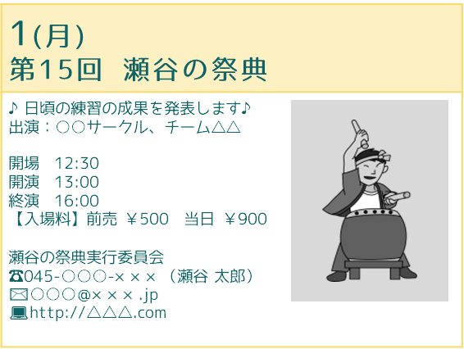
ﾒｰﾙｱﾄﾞﾚｽ(イベントのお知らせのデータ配信をご希望の方)： |  |  |  |  |  |  | ○○○＠×××.ｊｐ

掲載見本
◇イベントのお知らせに掲載を希望されない場合には、ご提出の必要はございません。 ◇持込み・ＦＡＸ・メール・郵送いずれかの方法でご提出ください。 ◇記入内容確認のため、ご連絡をさせていただくことがございます。 ◇「掲載を希望されない場合」または「期限までに情報をいただけなかった場合」は、未掲載とさせていただきます。予めご了承ください。 ◇ご不明な点は、お手数ですが瀬谷公会堂までお問い合わせください。 ◇ご提出後、内容の変更はお受けできません。予めご了承ください。

 |  |  |  |  |  | TEL： | ０４５－３６７－５７７０ |  |  |  |  |  |  |  |  | 瀬谷公会堂記入欄
〒246-0021 横浜市瀬谷区二ツ橋町190 |  |  |  |  |  | FAX： | ０４５－３６７－５７７1 |  |  |  |  |  |  |  |  | 月 日 時
横浜市瀬谷公会堂 |  |  |  |  |  | MAIL： | info@seya.hall-info.jp |  |  |  |  |  |  |  |  | 受

